상품제안서
[독판 주문제작] L자 종이화일(L홀더) 크라프트 | 상품코드: F22124

 |  |  |  |  |  |  | 02-412-0044 | www.easy1.co.kr
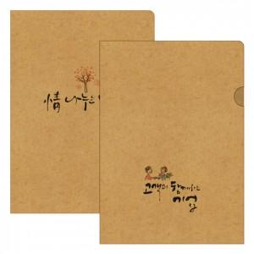

【상세/제작정보】

【인쇄/포장옵션】 | 풀칼라 / 포장불가능

【공급단가】 | 수량 | 1,000~ | 2,000~ | 3,000~ | 5,000~ | 10,000~
*VAT별도 | 단가 | 780원 | 750원 | 720원 | 700원 | 670원

【상품 URL】 | https://dev.easy1.co.kr:443/src/goods_detail.php?gdno=22124

